箱贴
Factory name
PO. Number | S25060120 | JUSTJEANS
Style Code. | 198565
Product Code. | JJW-GE-UV-001 | Carton No.:
Inner Packages | pcs/bundle | 2/1
SIZE/qty | 7000+200备品
Carton Dimension(cm) | 30.5*25.5*17 | Country of Origin：
Gross Weight（KG） | 7.77 | Made In China
Net Weight（KG） | 7.47
Remark

Factory name | 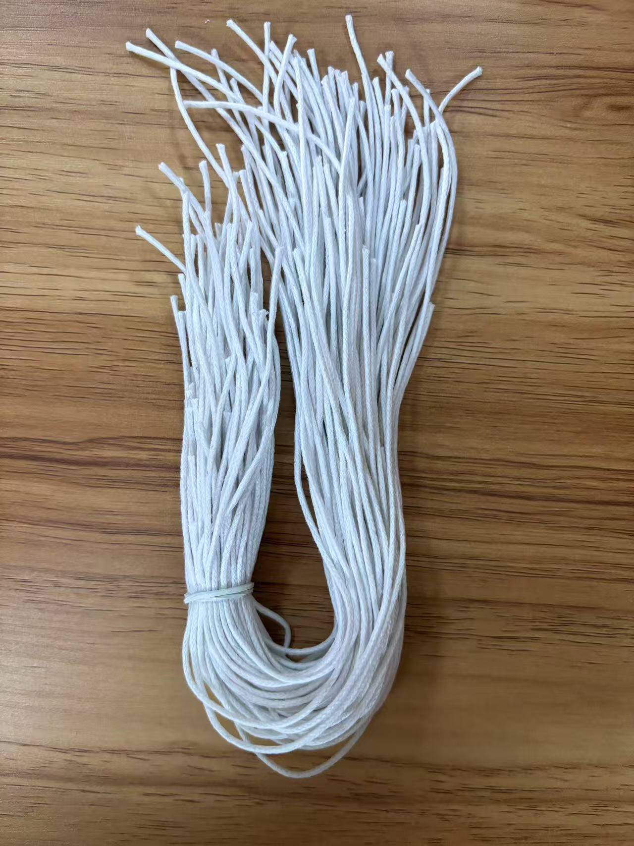
PO. Number | S25060120 | JUSTJEANS
Style Code. | 198565
Product Code. | JJW-GE-UV-001 | Carton No.:
Inner Packages | pcs/bundle | 2/2
SIZE/qty | 7000+200备品
Carton Dimension(cm) | 30.5*25.5*17 | Country of Origin：
Gross Weight（KG） | 2.02 | Made In China
Net Weight（KG） | 1.72
Remark

